Antworten
ACHTUNG: Wähle die richtigen Antworten aus oder Kreuze sie an !!! |  |  |  |  |  |  |  |  |  |  |  |  |  |  |  |  |  |  |  |  |  | Version: 2022.09.08.002 |  | Anzeigen!
FMOD - Einführung in die doppelte Buchführung (Doppik)

Grundkompetenzen (GK7) |  |  |  |  |  |  |  |  |  |  |  |  |  |  |  |  |  |  |  |  |  | ! ! ! ! ! |  | Pkte | / | Ges.

Die Begriffe Vermögen und Kapital
1. | Kapital (PASSIVA): Ergänze die fehlenden Begriffe in der Grafik! (2 Punkte)
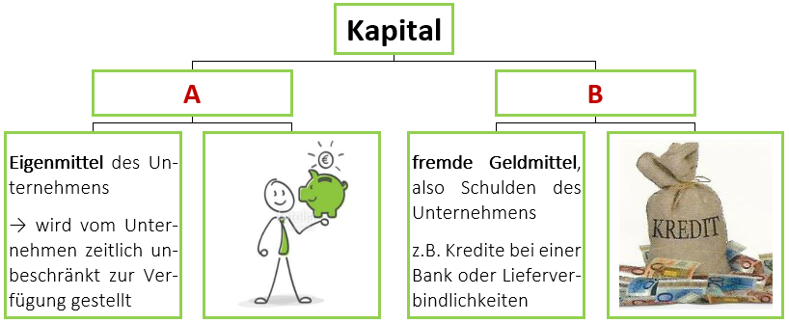

 | A |  |  |  |  |  |  |  |  |  |  |  |  |  |  |  |  |  |  |  |  |  |  |  | / | 1
 | B |  |  |  |  |  |  |  |  |  |  |  |  |  |  |  |  |  |  |  |  |  |  |  | / | 1

2. | Vermögen (AKTIVA): Ergänze die fehldenden Begrifffe! (6 Punkte)
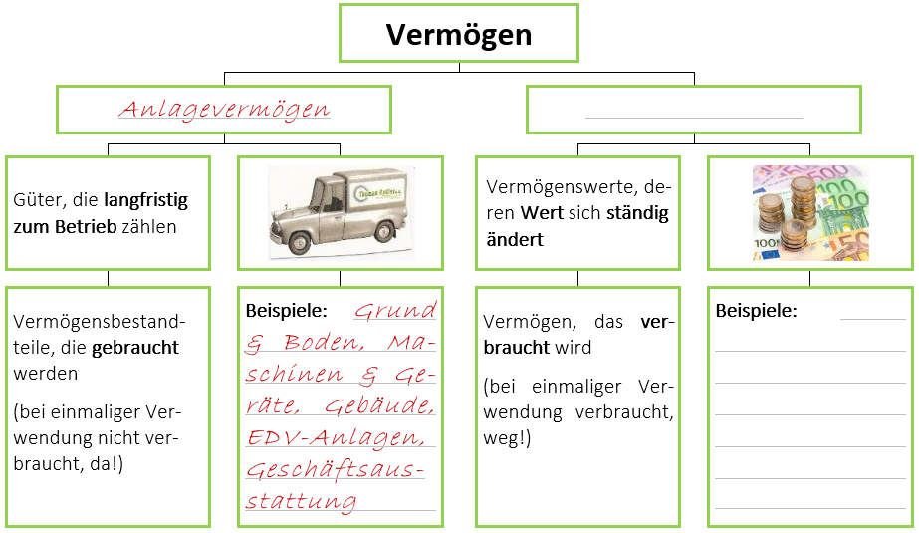

 | Um welchen Teil desVermögens handelt es sich auf der rechten Seite? Nenne den richtigen Begriff und zähle mindestens 5 Beispiele dazu auf!
 | Begriff: |  |  |  |  |  |  |  |  |  |  |  |  |  |  |  |  |  |  |  |  |  |  |  | / | 1
 | Beispiele:
 | ● |  |  |  |  |  |  |  |  |  |  |  |  |  |  |  |  |  |  |  |  |  |  |  | / | 1
 | ● |  |  |  |  |  |  |  |  |  |  |  |  |  |  |  |  |  |  |  |  |  |  |  | / | 1
 | ● |  |  |  |  |  |  |  |  |  |  |  |  |  |  |  |  |  |  |  |  |  |  |  | / | 1
 | ● |  |  |  |  |  |  |  |  |  |  |  |  |  |  |  |  |  |  |  |  |  |  |  | / | 1
 | ● |  |  |  |  |  |  |  |  |  |  |  |  |  |  |  |  |  |  |  |  |  |  |  | / | 1

3. | Vermögen (AKTIVA): Ergänze die fehldenden Begrifffe! (6 Punkte)
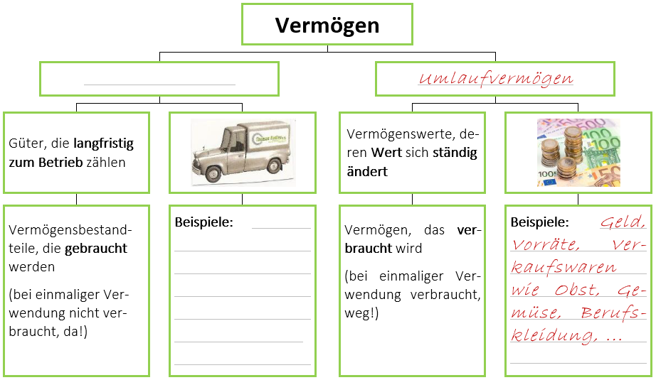

 | Um welchen Teil desVermögens handelt es sich auf der linken Seite? Nenne den richtigen Begriff und zähle mindestens 5 Beispiele dazu auf!
 | Begriff: |  |  |  |  |  |  |  |  |  |  |  |  |  |  |  |  |  |  |  |  |  |  |  | / | 1
 | Beispiele:
 | ● |  |  |  |  |  |  |  |  |  |  |  |  |  |  |  |  |  |  |  |  |  |  |  | / | 1
 | ● |  |  |  |  |  |  |  |  |  |  |  |  |  |  |  |  |  |  |  |  |  |  |  | / | 1
 | ● |  |  |  |  |  |  |  |  |  |  |  |  |  |  |  |  |  |  |  |  |  |  |  | / | 1
 | ● |  |  |  |  |  |  |  |  |  |  |  |  |  |  |  |  |  |  |  |  |  |  |  | / | 1
 | ● |  |  |  |  |  |  |  |  |  |  |  |  |  |  |  |  |  |  |  |  |  |  |  | / | 1

4. | Arbeitsauftrag: Unterscheide in Anlage- und Umlaufvermögen! (24 Punkte)
 | Grundstück, Mais, Wiese, Mastschweine, Kühe, Zuchtschweine, Mastrinder, Geld, Heu, Silage, Traktor, Miststreuer, Güllefass, Stall, Scheune, Stadel, Geld am Girokonto, Marmelade, Most, Ladewagen, Belüftungsanlage, Obstgarten, Brennholz, Getreide
 |  |  |  |  |  |  | VERMÖGEN

 | Anlagevermögen |  |  |  |  |  |  |  |  |  |  |  | Umlaufvermögen
 |  |  |  |  |  |  |  |  |  |  |  |  |  |  |  |  |  |  |  |  |  |  |  | #VALUE! | / | 2
 |  |  |  |  |  |  |  |  |  |  |  |  |  |  |  |  |  |  |  |  |  |  |  | #VALUE! | / | 2
 |  |  |  |  |  |  |  |  |  |  |  |  |  |  |  |  |  |  |  |  |  |  |  | #VALUE! | / | 2
 |  |  |  |  |  |  |  |  |  |  |  |  |  |  |  |  |  |  |  |  |  |  |  | #VALUE! | / | 2
 |  |  |  |  |  |  |  |  |  |  |  |  |  |  |  |  |  |  |  |  |  |  |  | #VALUE! | / | 2
 |  |  |  |  |  |  |  |  |  |  |  |  |  |  |  |  |  |  |  |  |  |  |  | #VALUE! | / | 2
 |  |  |  |  |  |  |  |  |  |  |  |  |  |  |  |  |  |  |  |  |  |  |  | #VALUE! | / | 2
 |  |  |  |  |  |  |  |  |  |  |  |  |  |  |  |  |  |  |  |  |  |  |  | #VALUE! | / | 2
 |  |  |  |  |  |  |  |  |  |  |  |  |  |  |  |  |  |  |  |  |  |  |  | #VALUE! | / | 2
 |  |  |  |  |  |  |  |  |  |  |  |  |  |  |  |  |  |  |  |  |  |  |  | #VALUE! | / | 2
 |  |  |  |  |  |  |  |  |  |  |  |  |  |  |  |  |  |  |  |  |  |  |  | #VALUE! | / | 2
 |  |  |  |  |  |  |  |  |  |  |  |  |  |  |  |  |  |  |  |  |  |  |  | #VALUE! | / | 1
 |  |  |  |  |  |  |  |  |  |  |  |  |  |  |  |  |  |  |  |  |  |  |  | #VALUE! | / | 1

5. | Arbeitsaufgabe: Ordne folgendes Vermögen richtig zu! (13 Punkte)
 | Grund und Boden, Geld (Bargeld, Guthaben Schulden), Gebäude und bauliche Anlagen, selbsterzeugte Vorräte, Maschinen und Geräte, Grundverbesserungen (Meliorationen), Vieh (Zuchtvieh), Mehrjährige Pflanzenbestände bzw. Dauerkulturen, zugekaufte Vorräte, einjährige Pflanzenbestände, Wald (für Forstbetriebe), Vieh (Mastvieh)
 |  |  |  |  |  |  | VERMÖGEN

 | Anlagevermögen |  |  |  |  |  |  |  |  |  |  |  | Umlaufvermögen
 |  |  |  |  |  |  |  |  |  |  |  |  |  |  |  |  |  |  |  |  |  |  |  | #VALUE! | / | 2
 |  |  |  |  |  |  |  |  |  |  |  |  |  |  |  |  |  |  |  |  |  |  |  | #VALUE! | / | 2
 |  |  |  |  |  |  |  |  |  |  |  |  |  |  |  |  |  |  |  |  |  |  |  | #VALUE! | / | 2
 |  |  |  |  |  |  |  |  |  |  |  |  |  |  |  |  |  |  |  |  |  |  |  | #VALUE! | / | 2
 |  |  |  |  |  |  |  |  |  |  |  |  |  |  |  |  |  |  |  |  |  |  |  | #VALUE! | / | 2
 |  |  |  |  |  |  |  |  |  |  |  |  |  |  |  |  |  |  |  |  |  |  |  | #VALUE! | / | 1
 |  |  |  |  |  |  |  |  |  |  |  |  |  |  |  |  |  |  |  |  |  |  |  | #VALUE! | / | 1
 |  |  |  |  |  |  |  |  |  |  |  |  |  |  |  |  |  |  |  |  |  |  |  | #VALUE! | / | 1

6. | Wozu zählen die folgenden Vermögenswerte? (7 Punkte)
 | Futtermittelvorrat |  |  |  |  |  |  |  |  |  |  |  | Anlagevermögen |  |  |  |  |  |  |  |  |  |  |  | / | 1

 |  |  |  |  |  |  |  |  |  |  |  |  | Umlaufvermögen

 |  |  |  |  |  |  |  |  |  | Anlagevermögen |  |  | Ladewagen |  |  |  |  |  |  |  |  |  |  |  | / | 1

 |  |  |  |  |  |  |  |  |  | Umlaufvermögen

 | Werkzeug für die Hofwerkstatt |  |  |  |  |  |  |  |  |  |  |  | Anlagevermögen |  |  |  |  |  |  |  |  |  |  |  | / | 1

 |  |  |  |  |  |  |  |  |  |  |  |  | Umlaufvermögen

 |  |  |  |  |  |  |  |  |  | Anlagevermögen |  |  | Kundenforderung |  |  |  |  |  |  |  |  |  |  |  | / | 1

 |  |  |  |  |  |  |  |  |  | Umlaufvermögen

 | Geld in der Kassa |  |  |  |  |  |  |  |  |  |  |  | Anlagevermögen |  |  |  |  |  |  |  |  |  |  |  | / | 1

 |  |  |  |  |  |  |  |  |  |  |  |  | Umlaufvermögen

 |  |  |  |  |  |  |  |  |  | Anlagevermögen |  |  | Einrichtung im Hofladen |  |  |  |  |  |  |  |  |  |  |  | / | 1

 |  |  |  |  |  |  |  |  |  | Umlaufvermögen

 | Bankguthaben |  |  |  |  |  |  |  |  |  |  |  | Anlagevermögen |  |  |  |  |  |  |  |  |  |  |  | / | 1

 |  |  |  |  |  |  |  |  |  |  |  |  | Umlaufvermögen

7. | Welche Erkläruzng passt zu welchem Begriff? Trage die Nummer der jeweiligen Erklärung beim passenden Begriff ein! (6 Punkte)
 |  | Eigenkapital |  |  |  | 1 | Die Aufstellung aller Vermögensgegenstände eines Unternehmens |  |  |  |  |  |  |  |  |  |  |  |  |  |  |  |  |  | / | 1

 |  | Anlagevermögen |  |  |  | 2 | Die Erfassung des Vermögens und der Schulden eines Unternehmens am Ende eines Wirtschaftsjahres |  |  |  |  |  |  |  |  |  |  |  |  |  |  |  |  |  | / | 1

 |  | Inventur |  |  |  | 3 | Eigenmittel eines Unternehmens |  |  |  |  |  |  |  |  |  |  |  |  |  |  |  |  |  | / | 1

 |  | Fremdkapital |  |  |  | 4 | Güter, die langerfristig zum Unternehmen zählen |  |  |  |  |  |  |  |  |  |  |  |  |  |  |  |  |  | / | 1

 |  | Inventar |  |  |  | 5 | Vermögenswerte, deren Wert sich ständig ändert |  |  |  |  |  |  |  |  |  |  |  |  |  |  |  |  |  | / | 1

 |  | Umlaufvermögen |  |  |  | 6 | Fremde Geldmittel (Schulden) eines Unternehmens |  |  |  |  |  |  |  |  |  |  |  |  |  |  |  |  |  | / | 1

Grundkompetenzen (GK8) |  |  |  |  |  |  |  |  |  |  |  |  |  |  |  |  |  |  |  |  |  | ! ! ! ! ! |  | Pkte | / | Ges.

Abschreibung und Zeitwert
8. | Die Abschreibung für Abnutzung (AfA): Ergänze die fehlenden Begriffe! (11 Punkte)
 | Mithilfe der Abschreibung für Abnutzung (Afa) können |  |  |  |  |  |  |  |  |  |  |  |  |  |  |  |  |  |  |  | beim |  |  |  | / | 1
 |  |  |  |  |  |  |  |  |  | (z.B. Maschinen, Gebäude) vorgenommen werden. Die Abnützung |  |  |  |  |  |  |  |  |  |  |  |  |  |  | / | 1
 | tritt aufgrund der |  |  |  |  |  |  |  |  |  |  |  |  | und |  |  |  |  |  |  |  |  |  |  | / | 2
 | von Anlagevermögen auf. Dadurch verringert sicher der |  |  |  |  |  |  |  |  |  |  |  |  |  |  |  |  |  |  | dieser |  |  |  |  | / | 1
 | Vermögensbestandteile.

 | a. | Ursachen der Wertminderung
 |  | ● |  |  |  |  |  |  |  |  |  | Einsatz |  |  |  |  |  |  |  |  |  |  |  |  | / | 1
 |  | ● | natürlicher |  |  |  |  |  |  |  |  |  |  |  |  |  |  |  |  |  |  |  |  |  | / | 1
 |  | ● |  |  |  |  |  |  |  |  |  | Alterung |  |  |  |  |  |  |  |  |  |  |  |  | / | 1
 |  | ● |  |  |  |  |  |  |  |  |  | durch Abbau |  |  |  |  |  |  |  |  |  |  |  |  | / | 1

 | b. | Berechnung der Afa
 |  | ● | Inbetriebnahme bis zum 30. Juni |  |  |  |  |  |  | → |  |  |  | jährliche Afa wird im 1. Jahr abgeschrieben! |  |  |  |  |  |  |  |  |  |  | / | 1
 |  | ● | Inbetriebnahme nach dem 30. Juni |  |  |  |  |  |  | → |  |  |  | jährliche Afa wird im 1. Jahr abgeschrieben! |  |  |  |  |  |  |  |  |  |  | / | 1
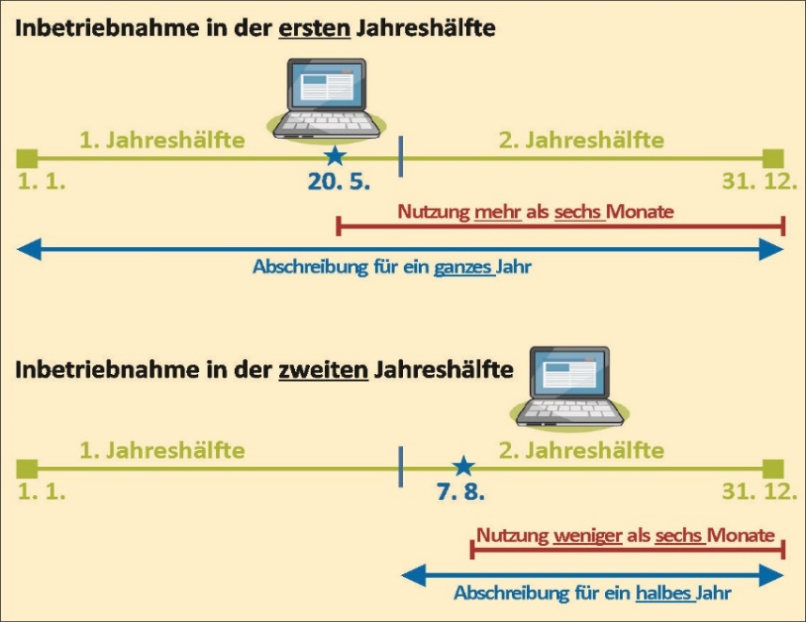

9. | Die Nutzungsdauer! Ergänze folgenden Satz zu diesem Thema! (5 Punkte)
 | Die Nutzungsdauer ist der |  |  |  |  |  |  |  |  |  |  |  |  | , in dem ein |  |  |  |  |  |  |  |  |  |  | / | 2
 |  |  |  |  |  |  |  | seiner Zweckbestimmung nach |  |  |  |  |  |  |  |  |  |  |  |  |  |  |  |  | / | 2
 | werden kann.
 | → | Nutzungsdauer
 |  | = | geplante Dauer der Nutzung eines |  |  |  |  |  |  |  |  |  |  |  |  |  |  | . Die Nutzungsdauer wird an- |  |  |  |  |  |  | / | 1
 |  |  | hand von Erfahrungswerten am Betrieb geschätzt. Sie kann aus Tabellen herausgelesen werden.

10. | Die Formeln zur Berechnung der Abschreibungen (jährliche Afa und bisherige Afa) und der Zeitwerte (ZW1.1. und ZW31.12.)! (14 Punkte)
 | Formel: (betriebliches) Alter

 |  | Alter = |  |  |  |  |  |  |  |  |  |  |  |  |  |  |  |  |  |  |  |  |  |  | / | 3

 | Formel: jährliche Abschreibung (jAfa)

 |  | jAfa = |  |  |  |  |  |  |  |  |  |  |  |  |  |  |  |  |  |  |  |  |  |  | / | 2

 | Formel: bisherige Abschreibung (bAfa)

 |  | bAfa = |  |  |  |  |  |  |  |  |  |  |  |  |  |  |  |  |  |  |  |  |  |  | / | 3

 | Formel: Zeitwert am 1.1. (ZW1.1.)

 |  | ZW1.1.= |  |  |  |  |  |  |  |  |  |  |  |  |  |  |  |  |  |  |  |  |  |  | / | 3

 | Formel: Zeitwert am 31.12. (ZW31.12.)

 |  | ZW31.12.= |  |  |  |  |  |  |  |  |  |  |  |  |  |  |  |  |  |  |  |  |  |  | / | 3

Berwertung des Vermögens
Eine große Herausforderung der Buchführung stellt die Bewertung von Wirtschaftsgütern dar. Es gibt jedoch keine allgemein gültige Bewertungsregeln, vielmehr können für unterschiedliche Zwecke der Buchführung auch unterschiedliche Wertansätze relevant sein.
11. | Die Bewertung von Umlaufvermögen: Skizziere auch die Vorgangsweise dafür! (9 Punkte)
 | 1. |  |  |  |  |  |  |  | ins |  |  |  |  |  |  |  |  |  |  |  |  |  |  |  | / | 2
 | 2. | Berwertung nach:
 |  | ● |  |  |  |  |  |  |  | , |  |  |  |  |  |  |  |  |  |  |  |  |  |  | / | 1
 |  | ● |  |  |  |  |  |  |  | oder |  |  |  |  |  |  |  |  |  |  |  |  |  |  | / | 1
 |  | ● |  |  |  |  |  |  |  |  |  |  |  |  |  |  |  | (z.B. bei Geldbeständen: |  |  |  |  |  |  | / | 2
 |  |  | Kassa, Bankguthaben, …)
 | 3. | Im Jahr der Anschaffung als
 |  |  |  |  |  |  |  |  | verbucht! |  |  |  |  |  |  |  |  |  |  |  |  |  |  |  | / | 1
 |  | das heißt es werden …
 |  | → |  |  |  |  |  |  |  | und |  |  |  |  |  |  |  |  |  |  |  |  |  |  | / | 1
 |  | → |  |  |  |  |  |  |  | ermittelt!!! |  |  |  |  |  |  |  |  |  |  |  |  |  |  | / | 1

12. | Die Bewertung von Anlagevermögen: Skizziere die Vorgangsweise dabei kurz! (9 Punkte)
 | 1. |  |  |  |  |  |  |  | ins |  |  |  |  |  |  |  |  |  |  |  |  |  |  |  | / | 2
 | 2. | Ermittlung von:
 |  | ● |  |  |  |  |  |  |  | und |  |  |  |  |  |  |  |  |  |  |  |  |  |  | / | 1
 |  | ● |  |  |  |  |  |  |  |  |  |  |  |  |  |  |  |  |  |  |  |  |  |  | / | 1
 |  | Ausnahmen:
 |  |  |  |  |  |  |  |  |  |  |  |  |  |  |  |  | (GWG) und |  |  |  |  |  |  |  | / | 2
 |  |  |  |  |  |  |  |  |  |  |  |  |  |  |  |  | wie zum Beispiel Grundstücke, |  |  |  |  |  |  |  | / | 2
 |  | Wald oder Wertpapiere usw.
 | 3. | Abschreibungsbasis = Neu- oder
 |  |  |  |  |  |  |  |  |  |  |  |  |  |  |  |  |  |  |  |  |  |  |  |  | / | 1

Erweiterte Kompetenzen (EK6) |  |  |  |  |  |  |  |  |  |  |  |  |  |  |  |  |  |  |  |  |  | ! ! ! |  | Pkte | / | Ges.

Unternehmer/in sein bedeutet die Chance, viel Geld zu verdienen, aber auch das Risiko, Geld zu verlieren. Wie erfolgreich ein Unternehmen ist, hängt von vielen Dingen ab: von der richtigen Geschäftsidee, der allgemeinen Wirtschaftslage, aber auch vom unternehmerischen Geschick und vom kaufmännischen Wissen und Können des Unternehmers oder der Unter-nehmerin. Das Beherrschen des Zahlenwerks hinter einem Unternehmen ist eine Voraussetzung für Erfolg! Ohne ordentliche Buchhaltung kann auch das beste Unternehmen auf lange Sicht keine Gewinne erzielen.
Kennzeichen der Doppik
Die Doppelte Buchführung ist ein Buchführungssystem, welches landwirtschaftliche Betrieb ab 165 000,- Euro Einheitswert bzw. 700 000,- Euro Umsatz anwenden müssen.
13. | Nenne die drei Kennzeichen der Doppelten Buchführung (Doppik)! (8 Punkte)
 | ● |  |  |  |  |  |  |  |  |  |  |  |  |  |  |  |  |  |  |  |  |  |  |  | / | 2
 |  | im Hauptbuch und im Journal. (d.h. im …
 |  |  |  |  |  |  |  |  |  |  |  | ... |  |  |  |  |  |  |  |  |  |  |  |  | / | 1
 |  | … werden alle Geschäftsfälle chronologisch (zeitlich) geordnet erfasst, und im …
 |  |  |  |  |  |  |  |  |  |  |  | ... |  |  |  |  |  |  |  |  |  |  |  |  | / | 1
 |  | … werden alle Buchungen des Journals auf den entsprechenden Konten eingetragen.
 | ● |  |  |  |  |  |  |  |  |  |  |  |  |  |  |  | ... |  |  |  |  |  |  |  | / | 2
 |  | … auf zwei verschiedenen Konten: einmal im Soll und einmal im Haben.
 | ● |  |  |  |  |  |  |  |  |  |  |  |  |  |  |  | ... |  |  |  |  |  |  |  | / | 2
 |  | mit Hilfe der Bilanz bzw. der Gewinn- und Verlustrechnung.

14. | Wer muss eine doppelte Buchführung machen? Wiederhole anhand des Infotextes aus Themenbereich "T01: C. Buchführungspflicht und Buchführungsgrenzen". Sind die Aussagen "R" richtig oder "F" falsch? Kreuze das jeweils zutreffende an! (5 Punkte) |  |  |  |  |  |  |  |  |  |  |  |  |  |  |  |  |  |  |  |  |  |  |  | / | 5
 |  |  |  |  |  |  |  |  |  |  |  |  |  |  |  |  |  |  |  | R |  | F
 | Unternehmer und Unternehmerinnen dürfen selbst entscheiden, wie sie ihre Bücher führen.

 | Der Gewinn ist mittels eines Durchschnittssatzes (42%) vom Einheitswert zu ermitteln, wenn der Einheitswert des land- und forstwirtschaftlichen Betriebes 75.000,- € nicht übersteigt.

 | Unternehmen mit einem jährlichen Umsatz von mehr als 700.000,- € in zwei aufeinanderfolgenden Jahren müssen ab dem folgenden Jahr die doppelte Buchhaltung führen.

 | Unternehmen mit einem Jahresumsatz von weniger als 700.000,- € dürfen die doppelte Buchhaltung nicht anwenden.

 | Bei einem Umsatz von über 600.000,- € oder einem Einheitswert von mehr als 165.000,- € ist eine Einnahmen-Ausgaben-Rechnung zu führen.

Vorgangsweise bei der doppelten Buchführung (Doppik)!
Bei der Durchführung der Doppik sind mehrere, meist chronologisch aufeinanderfolgende, Arbeitsschritte erforderlich:
15. | Zu Beginn des Wirtschaftsjahres, am 01.01.: (3 Punkte)
 | 1. |  |  |  |  |  |  |  |  |  |  |  |  |  |  |  |  |  |  |  |  |  |  |  | / | 1
 | 2. |  |  |  |  |  |  |  |  |  |  |  |  |  |  |  |  |  |  |  |  |  |  |  | / | 1
 | 3. |  |  |  |  |  |  |  |  |  |  |  |  |  |  |  |  |  |  |  |  |  |  |  | / | 1
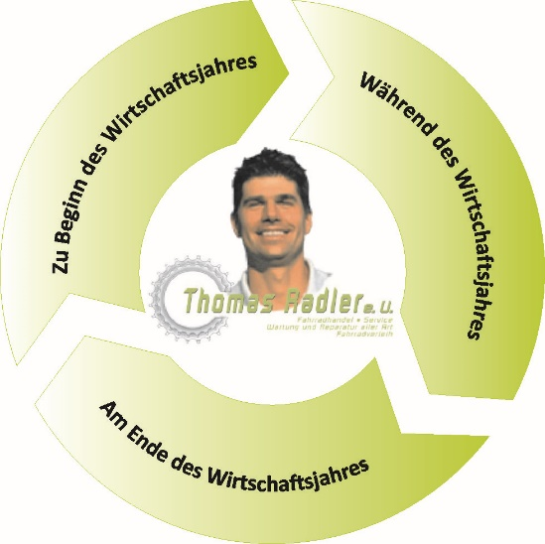

4. | Während des Geschäftsjahres (2 Punkte) |  |  |  |  |  |  |  |  | 4. | Während des Geschäftsjahres (2 Punkte)
 |  |  |  |  |  |  |  |  |  |  | (01.01. – 31.12.)
 |  |  |  |  |  |  |  |  |  |  | 4. | Verbuchung …
 |  |  |  |  |  |  |  |  |  |  |  |  |  |  |  |  |  |  |  |  |  |  |  |  | / | 1
 |  |  |  |  |  |  |  |  |  |  |  |  |  |  |  |  |  |  |  |  |  |  |  |  | / | 1

17. | Am Ende des Geschäftsjahres, also am 31.12.: (3 Punkte)
 | 5. |  |  |  |  |  |  |  |  |  |  |  |  |  |  |  |  |  |  |  |  |  |  |  | / | 1
 | 6. |  |  |  |  |  |  |  |  |  |  |  |  |  |  |  |  |  |  |  |  |  |  |  | / | 1
 | 7. |  |  |  |  |  |  |  |  |  |  |  |  |  |  |  |  |  |  |  |  |  |  |  | / | 1
 |  |  |  |  |  |  |  |  |  |  |  |  |  |  |  |  |  |  |  |  |  |  |  |  | / | 1

Erweiterte Kompetenzen (EK7) |  |  |  |  |  |  |  |  |  |  |  |  |  |  |  |  |  |  |  |  |  | ! ! ! |  | Pkte | / | Ges.


Von der Inventru zur Bilanz
Durch die doppelte Buchhaltung will der Unternehmer oder die Unternehmerin zwei Fragen beantworten: 1. Wie reich ist das Unternehmen zu einem bestimmten Zeitpunkt? 2. Ist ein Unternehmen im Verlauf eines Geschaftsjahres reicher oder ärmer geworden? Das heißt, ist ein Gewinn oder ein Verlust erwirtschaftet worden?
18. | Die Definition von "Inventur": Ergänze dazu den folgenden Satz! (9 Punkte)
 | Die Inventur = |  |  |  |  |  |  |  |  |  |  |  | , d.h. |  |  |  |  |  |  |  |  |  |  |  | / | 1
 | = | alle |  |  |  |  |  |  |  |  |  | wie z.B. |  |  |  |  |  |  |  |  |  |  |  |  | / | 1
 |  | ● |  |  |  |  |  |  |  |  |  | , |  |  |  |  |  |  |  |  |  |  |  |  | / | 1
 |  | ● |  |  |  |  |  |  |  |  |  | , |  |  |  |  |  |  |  |  |  |  |  |  | / | 1
 |  | ● |  |  |  |  |  |  |  |  |  | , |  |  |  |  |  |  |  |  |  |  |  |  | / | 1
 |  | ● |  |  |  |  |  |  |  |  |  | und |  |  |  |  |  |  |  |  |  |  |  |  | / | 1
 | = | alle |  |  |  |  |  |  |  |  |  | des Betriebes werden |  |  |  |  |  |  |  |  |  |  |  |  | / | 1
 |  |  |  |  |  |  |  |  |  | und |  |  |  |  |  |  |  |  |  | erfasst |  |  |  |  | / | 2
 | und zusammengestellt. Die Aufstellung aller Vermögensgegenstände nennt man Inventar.
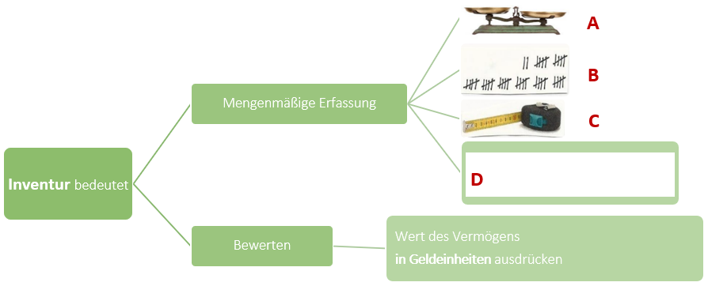
19. | Tätigkeiten bei der Inventur: Ordne die Begriffe richtig zu! (4 Punkte)
 | "Belege und Untelagen", "messen", "wägen", "zählen"

 | A |  |  |  |  |  |  |  |  |  |  |  |  |  |  |  |  |  |  |  |  |  |  |  | / | 1
 | B |  |  |  |  |  |  |  |  |  |  |  |  |  |  |  |  |  |  |  |  |  |  |  | / | 1
 | C |  |  |  |  |  |  |  |  |  |  |  |  |  |  |  |  |  |  |  |  |  |  |  | / | 1
 | D |  |  |  |  |  |  |  |  |  |  |  |  |  |  |  |  |  |  |  |  |  |  |  | / | 1

20. | Was versteht man unter Inventur? Ergänze den folgenden Satz dazu! (5 Punkte)
 | Eine Inventur ist zum Beginn eines |  |  |  |  |  |  |  |  |  |  |  |  |  |  |  |  | , zum Beginn der |  |  |  |  |  |  | / | 1
 |  |  |  |  |  |  |  |  |  | und dann |  |  |  |  |  |  |  |  |  |  | zum |  |  |  | / | 2
 |  |  |  |  |  |  |  |  |  | JEDES |  |  |  |  |  |  |  |  |  | durchzu- |  |  |  |  | / | 2
 | führen.

21. | Was sind Geringwertig Wirtschaftsgüter (GWG)? Ergänze folgenden Satz! (3 Punkte)
 | Falls ein abnutzbares Anlagegut nicht mehr als |  |  |  |  |  |  |  |  |  |  |  |  |  | € kostet, können die Anschaffungs- oder |  |  |  |  |  |  |  |  |  | / | 1
 | Herstellungskosten sofort unter dem Titel "geringwertiges Wirtschaftsgut" als Betriebsausgabe abgesetzt werden.
 | Wenn Ihnen ein Vorsteuerabzug zusteht, ist die Grenze von 800,- Euro |  |  |  |  |  |  |  |  |  |  |  |  |  |  |  |  |  | , also ohne Um- |  |  |  |  |  | / | 1
 | satzsteuer, zu verstehen. Sollten Sie z.B. ein Kleinunternehmer sein, welcher nicht zur Regelbesteuerung optiert hat,
 | sind die 800,- Euro der |  |  |  |  |  |  |  |  | -Verkaufspreis. |  |  |  |  |  |  |  |  |  |  |  |  |  |  | / | 1

22. | Die Bilanz: Darunter versteht man ... (3 Punkte)
 | = |  |  |  |  |  |  |  |  |  | von |  |  |  |  |  |  |  |  |  |  |  |  |  | / | 1
 |  | ● |  |  |  |  |  |  |  |  |  |  |  |  |  |  |  |  |  |  |  |  |  |  | / | 1
 |  | ● |  |  |  |  |  |  |  |  |  |  |  |  |  |  |  |  |  |  |  |  |  |  | / | 1
 |  | Auf der |  |  |  |  |  | Seite der Bilanz wird das gesamte Vermögen angeführt. Dabei wird |  |  |  |  |  |  |  |  |  |  |  |  |  |  |  |  | / | 1
 |  | dargestellt, was alles auf dem Betrieb vorhanden ist! Das Kapital auf der |  |  |  |  |  |  |  |  |  |  |  |  |  |  |  |  |  |  |  |  |  |  | / | 1
 |  | Seite gibt an, woher die Geldmittel für das Vermögen stammen. Die Bilanz setzt sich wie folgt zusammen:
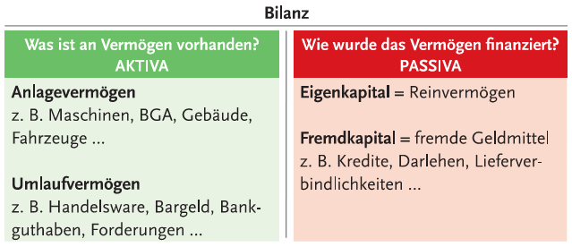

23. | Was versteht man unter Inventar? Ergänze die fehlenden Begriffe! (8 Punkte)
 | = |  |  |  |  |  |  | der |  |  |  |  |  |  |  | Ein Inventar stellt ein detailliertes |  |  |  |  |  |  |  |  | / | 2
 |  |  |  |  |  |  | und |  |  |  |  |  |  |  |  |  |  |  |  |  |  | aller |  |  | / | 3
 |  |  |  |  |  |  | -Gegenstände und |  |  |  |  |  |  |  |  |  |  | eines Unternehmens dar. Es |  |  |  |  |  |  | / | 2
 | bildet auch die Grundlage für die Erstellung der |  |  |  |  |  |  |  |  |  |  |  |  |  |  |  | . |  |  |  |  |  |  |  | / | 1

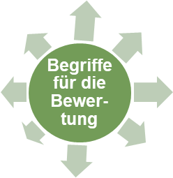
24. | Zähle die 8 für die Doppelte Buchführung bedeutsamen Bewertungsbegriffe (Wertarten) auf ... (8 Punkte)
 |  |  |  |  |  |  |  |  |  |  |  |  |  |  |  |  |  |  |  |  |  |  |  |  | / | 1
 |  |  |  |  |  |  |  |  |  |  |  |  |  |  |  |  |  |  |  |  |  |  |  |  | / | 1
 |  |  |  |  |  |  |  |  |  |  |  |  |  |  |  |  |  |  |  |  |  |  |  |  | / | 1
 |  |  |  |  |  |  |  |  |  |  |  |  |  |  |  |  |  |  |  |  |  |  |  |  | / | 1
 |  |  |  |  |  |  |  |  |  |  |  |  |  |  |  |  |  |  |  |  |  |  |  |  | / | 1
 |  |  |  |  |  |  |  |  |  |  |  |  |  |  |  |  |  |  |  |  |  |  |  |  | / | 1
 |  |  |  |  |  |  |  |  |  |  |  |  |  |  |  |  |  |  |  |  |  |  |  |  | / | 1
 |  |  |  |  |  |  |  |  |  |  |  |  |  |  |  |  |  |  |  |  |  |  |  |  | / | 1

 | … und erklräse sie! (17 Punkte)
 | a. | Verkehrswert |  |  |  |  |  |  |  |  |  |  | d. | Herstellungswert (HW)
 |  | = | der im normalen Geschäftsverkehr für ein |  |  |  |  |  |  |  |  |  |  | = | Wert eines |  |  |  |  |  |  |  |  |  | / | 1
 |  |  | Wirtschaftsgut |  |  |  |  |  |  |  |  |  |  |  |  |  |  |  |  |  |  |  |  |  | / | 1
 |  |  |  |  |  |  |  |  | Preis |  |  |  |  |  | Wirtschaftsgutes |  |  |  |  |  |  |  |  |  | / | 1

 |  |  | ● | Ankaufswert |  |  |  |  |  |  |  |  |  |  |  | Abb.: Selbst hergestelltes Wirtschaftsgut
 |  |  | ● | Verkaufswert |  |  |  |  |  |  |  |  | e. | Zeitwert oder Buchwert (ZW)
 |  |  |  |  |  |  | Abb.: Wirtschaftsgut im Geschäftsverkehr |  |  |  |  |  |  | = | der |  |  |  |  |  | eines |  |  |  | / | 1
 | b. | Neuwert |  |  |  |  |  |  |  |  |  |  |  |  |  |  |  |  |  | zu einem |  |  |  |  | / | 1
 |  | = | die |  |  |  |  |  |  |  |  |  |  |  | bestimmten |  |  |  |  |  |  |  |  |  | / | 2
 |  |  | eines Wirtschaftsgutes |  |  |  |  |  |  |  |  |  |  |  | in der |  |  |  |  |  |  | hat |  |  | / | 1
Formel:
 |  |  | im Neuzustand
 |  |  |  |  | Abb.: Neues Wirtschaftsgut |  |  |  |  |  |  |  |  |  | ZW = |  |  |  |  |  |  |  |  |  | / | 3

 | c. | Anschaffungswert (AW) |  |  |  |  |  |  |  |  |  |  | f. | Abschreibung für Abnutzung (AfA)
 |  | = | bei Ankauf von |  |  |  |  |  |  |  |  |  |  | Siehe nächstes Kapitel! |  |  |  |  |  |  |  |  |  |  | / | 1
 |  |  | Wirtschaftsgütern
 |  |  | → |  |  |  |  |  |  | tritt an |  |  | g. | Erinnerungswert = 1,- € |  |  |  |  |  |  |  |  |  |  | / | 1
 |  |  | die Stelle des |  |  |  |  |  |  |  |  |  |  | Betriebsmittel werden nur bis zum |  |  |  |  |  |  |  |  |  |  | / | 1
 |  |  |  |  |  |  |  |  |  |  |  |  |  |  |  |  |  |  | abgeschrieben. |  |  |  |  |  | / | 1
 |  |  |  |  |  |  |  |  |  |  |  |  |  | Damit werden sie bis zu ihrem tatsächlichen
 |  |  |  |  |  | Abb.: Gebrauchtes Wirtschaftsgut |  |  |  |  |  |  |  |  |  |  |  |  | (Verkaud, Abbruch, |  |  |  |  |  | / | 1
 |  |  |  |  |  |  |  |  |  |  |  |  |  | Wegwerfen) in der |  |  |  |  |  |  |  |  |  |  | / | 1
 |  |  |  |  |  |  |  |  |  |  |  |  |  | mit 1,- EURO geführt.

 |  |  |  |  |  |  |  |  |  |  |  |  |  |  |  |  |  |  |  |  |  |  | Gesamtpunkte: | #VALUE! | / | 193

